Inicio
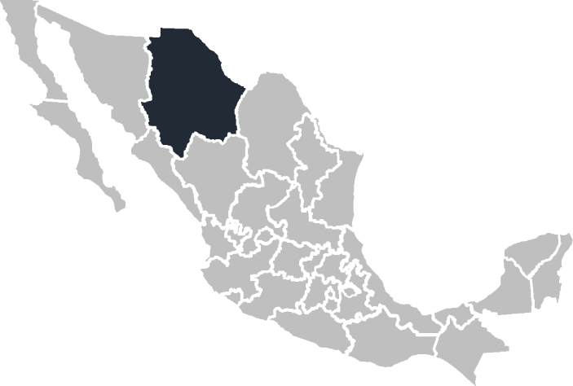

Plantilla
Curso VBA

Vídeo Demo

Mapa
Agrupar Mapa

Estado | Ventas
Jalisco | 14,575
Sonora | 65,154
Baja California | 54,687
Baja California Sur | 89,885
Ciudad de México | 67,005 | Estado | Ventas
Campeche | 97,004 | Baja California Sur | 89,885
Durango | 61,142
Guerrero | 52,234
Chiapas | 23,895
Yucatán | 11,862

